问题
 |  | 课后小练习

任务：
 | 利用数据生成甘特图，完成效果如右图所示。
 | 如选择数据出现问题，请思考如何解决。
 | 请注意甘特图上需要显示持续时间，思考如何给数字加上单位“天”。
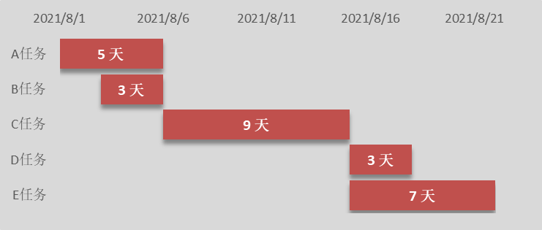
 | 任务名称 | 开始日期 | 天数
 | A任务 | 2021-08-01 | 5
 | B任务 | 2021-08-03 | 3
 | C任务 | 2021-08-06 | 9
 | D任务 | 2021-08-15 | 3
 | E任务 | 2021-08-15 | 7

答案
 |  | 课后小练习

任务：
 | 利用数据生成甘特图，完成效果如右图所示。
 | 如选择数据出现问题，请思考如何解决。
 | 请注意甘特图上需要显示持续时间，思考如何给数字加上单位“天”。

 | 任务名称 | 开始日期 | 天数
 | A任务 | 2021-08-01 | 5
 | B任务 | 2021-08-03 | 3
 | C任务 | 2021-08-06 | 9
 | D任务 | 2021-08-15 | 3
 | E任务 | 2021-08-15 | 7

